Sheet1
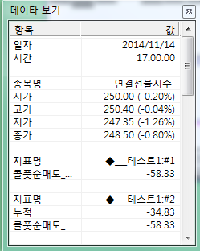
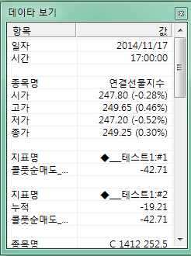
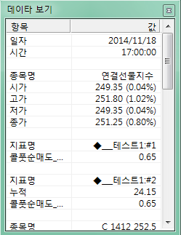
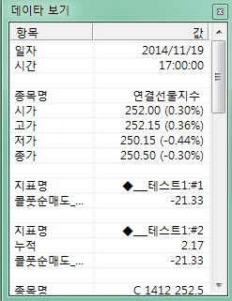
지표식에 의해서 나오는 틀린 누적 값
나와야할
옳은 값
행사가
콜 | 풋
257 | 260
255 | 257
252 | 252

일자 | 콜풋순매도 | 누적 | 지표 값 | 오차
11월 14일 | -58.33 | -58.33 | -34.83 | -23.5 | <<== 13일이 만기일이므로 14일(월물 첫날) 누적값은 콜풋순매도와 같은 -58.33 이어야 하고
11월 17일 | -42.71 | -101.04 | -19.21 | -81.83 | <<== 14일 누적치가 -34.83 이라고 할지라도, 17일 콜풋순매도 값 -42.71이므로
11월 18일 | 0.65 | -100.39 | 24.15 | -124.54 | 누적치는 -77.54 가 와 야 하는데 지표는 -19.21을 출력하고 있음. 따라서 누적계산에도 오류가 있음
11월 19일 | -21.33 | -121.72 | 2.17 | -123.89

